申込書
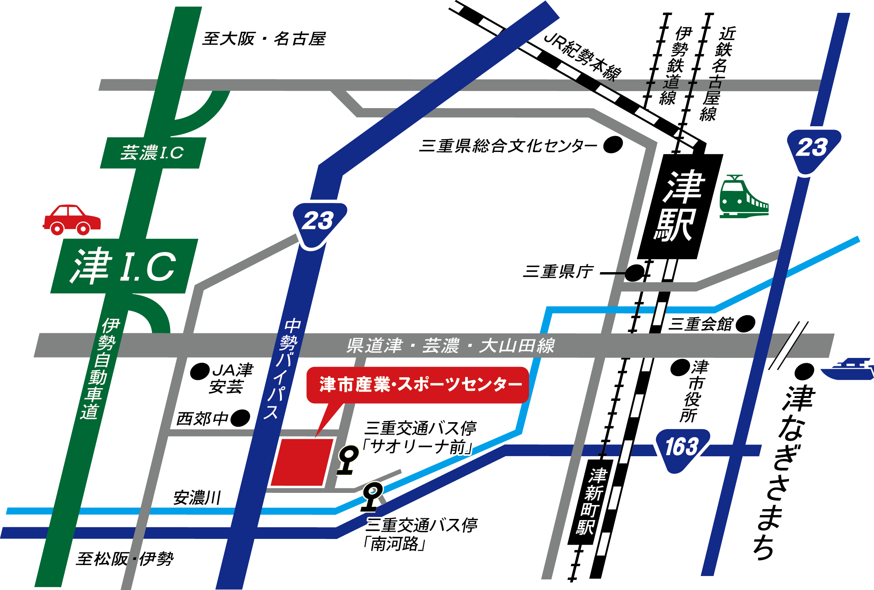

メッセウィング・みえ

令和6年7月11日(木) 開催
【2024年物流問題セミナー 】

 |  | 参 加 申 込 書
西川産業株式会社 三重営業所 宛 |  |  |  | 貴社名
 | FAX 059-345-6271 |  |  | 電 話

所属部・課 |  | お役職 | ご氏名 |  | 連絡先(携帯電話番号)

弊社担当者名

＊お申込み締め切りは 【6月28日（金）】 とさせていただきます。
上記FAX番号 または 西川産業 坪内までお願い致します。 (y.tsubouchi@nishikawa-nbc.co.jp)

